상품제안서
스카이 필 17W 여행용 올인원 해외 멀티플러그 4포트 어댑터[인쇄무료] | 상품코드: F28423

 |  |  |  |  |  |  | 02-412-0044 | www.easy1.co.kr
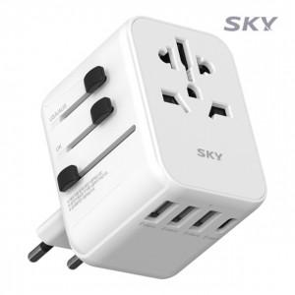

【상세/제작정보】 | <p>&nbsp;</p><p>&nbsp;</p>

【인쇄/포장옵션】 | 레이저 / 포장지포장

【공급단가】 | 수량 | 100~ | 300~ | 500~ | 1,000~ | 3,000~
*VAT별도 | 단가 | 13,630원 | 13,400원 | 13,060원 | 12,840원 | 12,500원

【상품 URL】 | https://dev.easy1.co.kr:443/src/goods_detail.php?gdno=28423

